Estadísticas
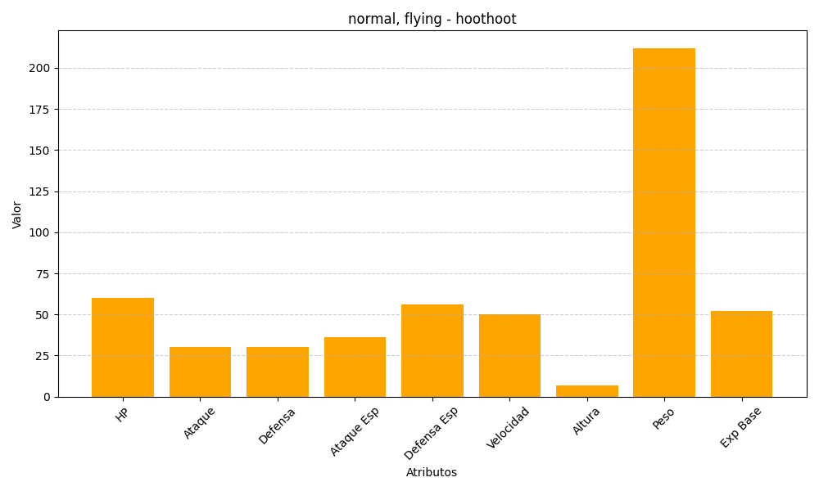
ID | Nombre | Tipo | HP | Ataque | Defensa | Ataque Especial | Defensa Especial | Velocidad | Altura | Peso | Experiencia Base
163 | hoothoot | normal, flying | 60 | 30 | 30 | 36 | 56 | 50 | 7 | 212 | 52

